Evidencias
Evidencias de ejecución
Relaciona cada captura, video o reporte con su ID de ejecución

ID evidencia | ID ejecución | Tipo | Qué demuestra | Ruta o URL | Captura insertada
EVID-001 | EJ-001 | Captura PNG + GIF animado | Inicio de sesión exitoso con credenciales válidas y redirección automática. | CP-009-01_Login_Exitoso.gif | 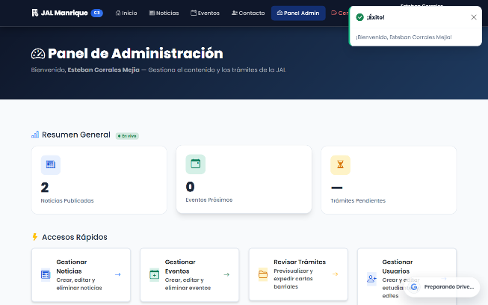
EVID-002 | EJ-002 | Captura PNG + GIF animado | Rechazo de credenciales incorrectas con alerta toast de error. | CP-009-02_Credenciales_Incorrectas.gif | 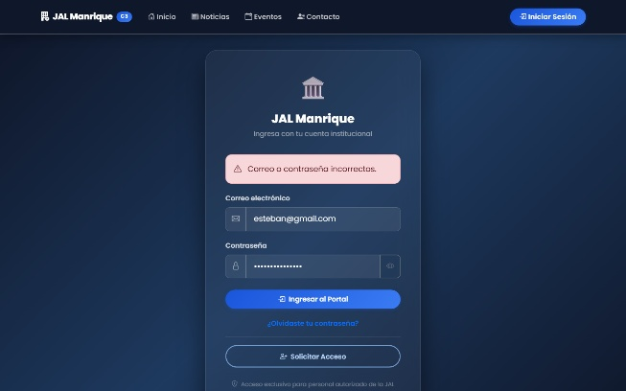
EVID-003 | EJ-003 | Captura PNG + GIF animado | Validación visual de campos obligatorios y formato de correo. | CP-009-03_Validacion_Campos.gif | 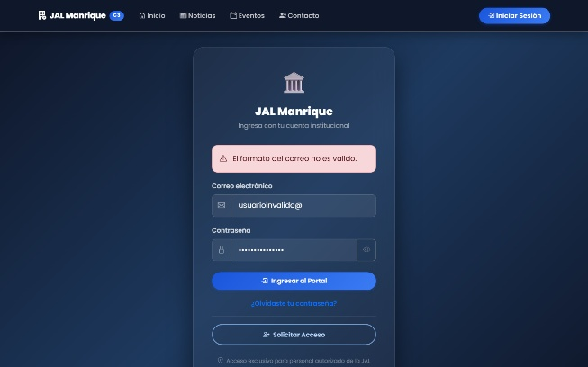
EVID-004 | EJ-004 | Captura PNG + GIF animado | Enmascaramiento de contraseña en input tipo password. | CP-009-04_Password_Enmascarado.gif | 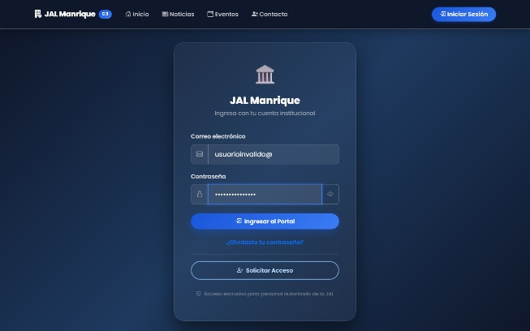
EVID-005 | EJ-005 | Captura PNG + GIF animado | Restauración automática de la sesión al recargar el navegador. | CP-010-01_Restaurar_Sesion_Reload.gif | 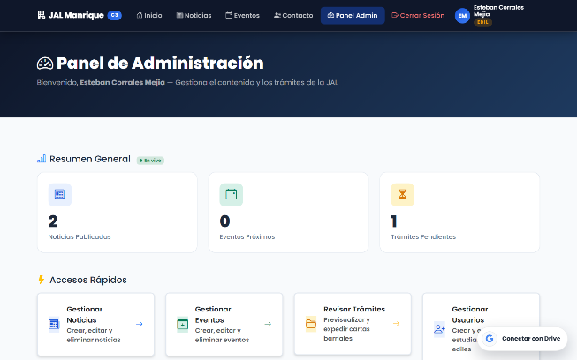
EVID-006 | EJ-006 | Captura PNG + GIF animado | Aplicación en estado público sin sesión previa. | CP-010-02_No_Restaurar_Sin_Sesion.gif | 
EVID-007 | EJ-007 | Captura PNG + GIF animado | Manejo seguro ante ausencia de perfil en base de datos. | CP-010-03_Control_Perfil_Ausente.gif | 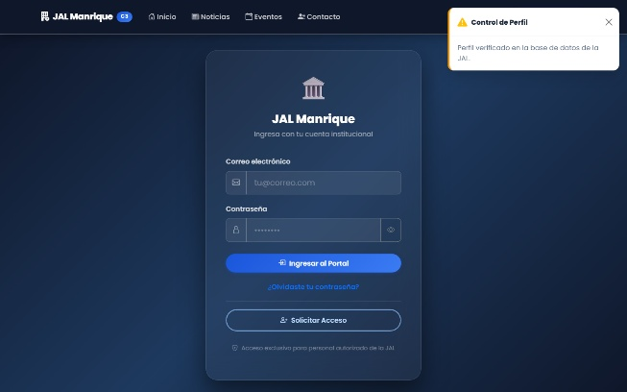
EVID-008 | EJ-008 | Captura PNG + GIF animado | Consistencia de sesión y vista tras recargas repetidas. | CP-010-04_Recargas_Consecutivas.gif
EVID-009 | EJ-009 | Captura PNG + GIF animado | Ingreso y navegación autorizada para rol estudiante. | CP-011-01_Redireccion_Estudiante.gif | 
EVID-010 | EJ-010 | Captura PNG + GIF animado | Redirección automática de usuario edil al panel de administración. | CP-011-02_Redireccion_Edil.gif | 
EVID-011 | EJ-011 | Captura PNG + GIF animado | Bloqueo y vista de Acceso Denegado al intentar ruta de otro rol. | CP-011-03_Bloqueo_Ruta_Edil.gif | 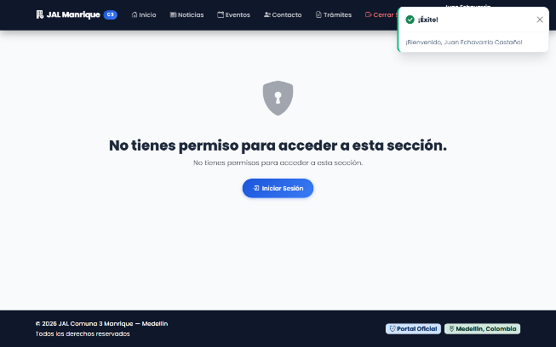
EVID-012 | EJ-012 | Captura PNG + GIF animado | Tratamiento restringido para cuentas sin rol asignado. | CP-011-04_Control_Rol_No_Autorizado.gif | 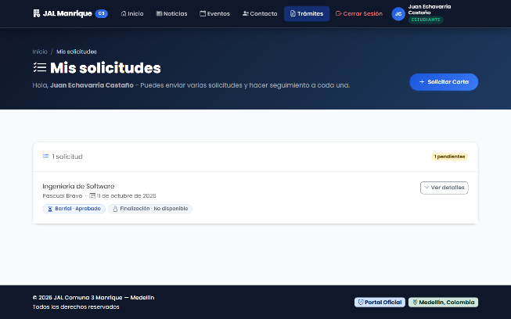
EVID-013 | EJ-013 | Captura PNG + GIF animado | Cierre de sesión manual y retorno al menú público. | CP-012-01_Cierre_Sesion_Manual.gif | 
EVID-014 | EJ-014 | Captura PNG + GIF animado | Protección de vistas privadas tras haber cerrado sesión. | CP-012-02_No_Reutilizar_Sesion.gif
EVID-015 | EJ-015 | Captura PNG + GIF animado | Accesibilidad y despliegue del botón de cerrar sesión en celular. | CP-012-03_Logout_Accesible_Mobile.gif
EVID-016 | EJ-016 | Captura PNG + GIF animado | Sesión activa y disponible previo al tiempo límite de inactividad. | CP-013-01_Sesion_Activa_Antes_15m.gif | 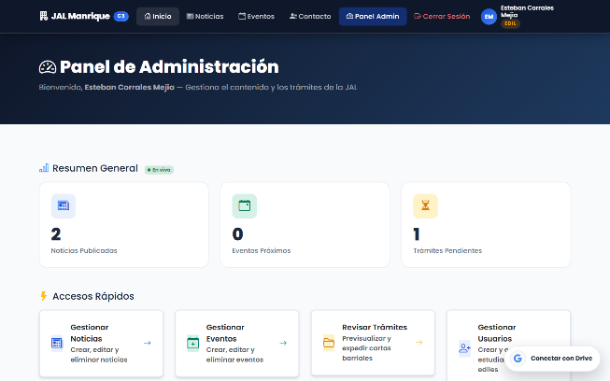
EVID-017 | EJ-017 | Captura PNG + GIF animado | Cierre de sesión automático por inactividad con notificación. | CP-013-02_Cierre_Por_Inactividad.gif | 
EVID-018 | EJ-018 | Captura PNG + GIF animado | Reinicio del contador de inactividad tras detectar eventos de usuario. | CP-013-03_Reinicio_Timer_Actividad.gif | 
EVID-019 | EJ-019 | Captura PNG + GIF animado | Bloqueo de navegación privada posterior a sesión expirada. | CP-013-04_Bloqueo_Tras_Inactividad.gif | 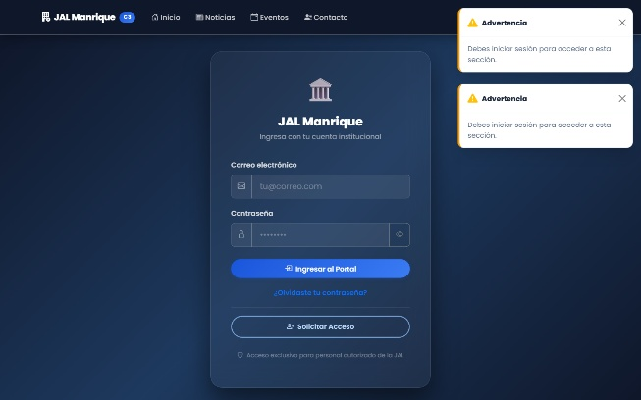
EVID-020 | EJ-020 | Captura PNG + GIF animado | Vista de perfil con los 5 campos obligatorios visibles y legibles. | CP-014-01_Datos_Perfil_Completos.gif | 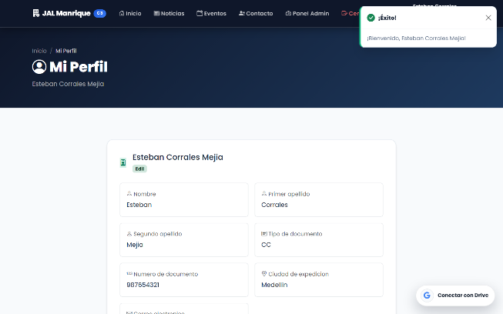
EVID-021 | EJ-021 | Captura PNG + GIF animado | Perfil reflejando datos actualizados tras consulta. | CP-014-02_Perfil_Actualizado.gif | 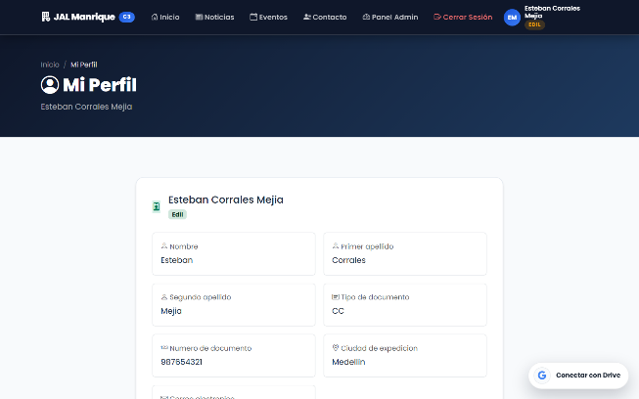
EVID-022 | EJ-022 | Captura PNG + GIF animado | Aislamiento de perfil de usuario según sesión activa. | CP-014-03_Aislamiento_Perfil_Propio.gif
EVID-023 | EJ-023 | Captura PNG + GIF animado | Diseño responsivo y adaptabilidad del perfil en móvil y PC. | CP-014-04_Perfil_Responsive.gif
EVID-024 | EJ-024 | Captura PNG + GIF animado | Formulario de cambio de contraseña con notificación de confirmación. | CP-015-01_Cambio_Password_Valido.gif | 
EVID-025 | EJ-025 | Captura PNG + GIF animado | Alerta de error al intentar cambiar clave con credencial actual equivocada. | CP-015-02_Password_Actual_Incorrecto.gif | 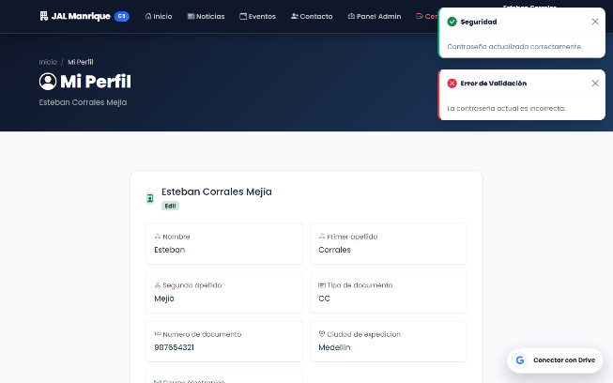
EVID-026 | EJ-026 | Captura PNG + GIF animado | Validación visual de no coincidencia en contraseñas nuevas. | CP-015-03_Passwords_No_Coinciden.gif | 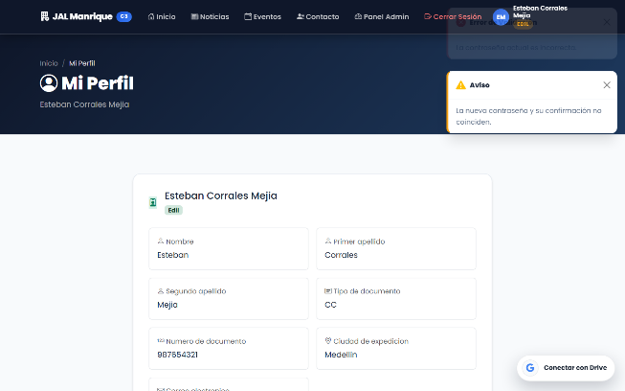
EVID-027 | EJ-027 | Captura PNG + GIF animado | Rechazo de autenticación con la contraseña anterior tras el cambio. | CP-015-04_Clave_Antigua_Invalida.gif | 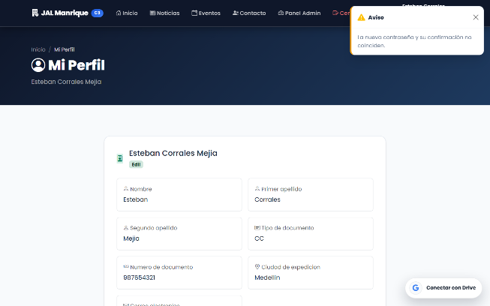
EVID-028 | EJ-028 | Captura PNG + GIF animado | Navegación por secciones principales (Noticias, Eventos, Panel Admin). | CP-016-01_Secciones_Principales.gif
EVID-029 | EJ-029 | Captura PNG + GIF animado | Contenido visual completo y consistente en vistas informativas. | CP-016-02_Contenido_Integro.gif | 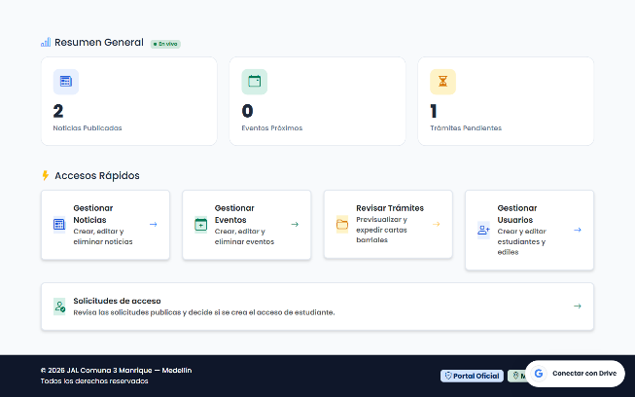
EVID-030 | EJ-030 | Captura PNG + GIF animado | Comportamiento responsivo en móvil, tableta y escritorio. | CP-016-03_Secciones_Responsive.gif
EVID-031 | EJ-031 | Captura PNG + GIF animado | Vista informativa clara sin simulaciones engañosas de guardado. | CP-016-04_Consistencia_Vista.gif
EVID-032 | EJ-032 | Captura PNG + GIF animado | Apertura del formulario de solicitud de acceso ciudadano. | CP-017-01_Formulario_Solicitud.gif | 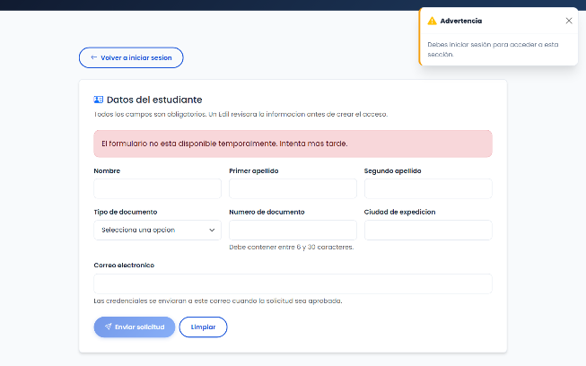
EVID-033 | EJ-033 | Captura PNG + GIF animado | Diligenciamiento de campos y navegación por teclado accesible. | CP-017-02_Campos_Diligenciados.gif | 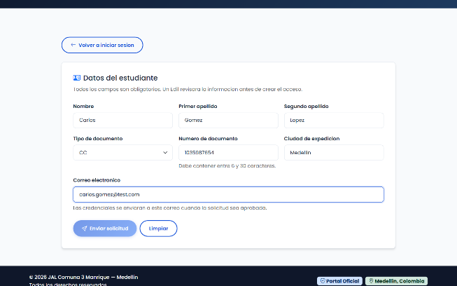
EVID-034 | EJ-034 | Captura PNG + GIF animado | Validación y protección del botón de envío en la solicitud. | CP-017-03_Validacion_Envio.gif
EVID-035 | EJ-035 | Captura PNG + GIF animado | Adaptabilidad del formulario de solicitud en pantalla móvil. | CP-017-04_Solicitud_Responsive.gif
EVID-036 | EJ-036 | Captura PNG + GIF animado | Solicitud de recuperación de contraseña y confirmación en pantalla. | CP-018-01_Solicitud_Recuperacion.gif | 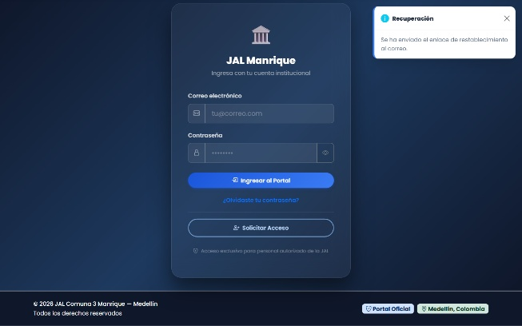
EVID-037 | EJ-037 | Captura PNG + GIF animado | Mensaje genérico seguro que no revela existencia de cuentas. | CP-018-02_Respuesta_Generica_Privacidad.gif
EVID-038 | EJ-038 | Captura PNG + GIF animado | Detección de correo inválido o vacío en recuperación de clave. | CP-018-03_Validacion_Correo_Recuperacion.gif | 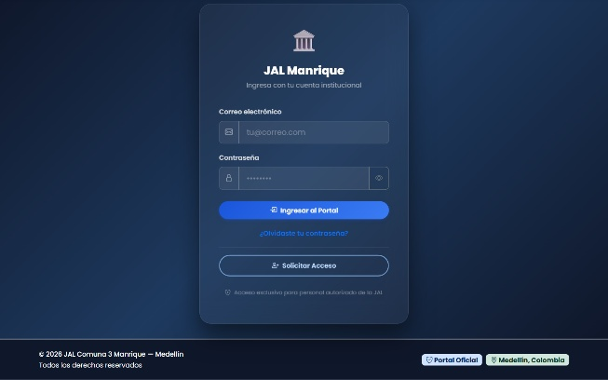
EVID-039 | EJ-039 | Captura PNG + GIF animado | Manejo de enlace inválido con enlace seguro de vuelta al login. | CP-018-04_Retorno_Login.gif
EVID-040 | EJ-040 | Captura PNG + GIF animado | Recorrido integral E2E: login, consulta de perfil y logout. | CP-019-01_Recorrido_Completo_E2E.gif | 
EVID-041 | EJ-041 | Captura PNG + GIF animado | Navegación e integración continua entre módulos de la plataforma. | CP-019-02_Transicion_Vistas.gif | 
EVID-042 | EJ-042 | Captura PNG + GIF animado | Trazabilidad y registro de evidencias multimedia para cada caso. | CP-019-03_Trazabilidad_Evidencias.gif
EVID-043 | EJ-043 | Captura PNG + GIF animado | Navegación accesible con teclado y adaptabilidad en pantalla móvil. | CP-019-04_Responsive_Y_Teclado.gif

